Лист2
ID | Цена | Кол-во проданных | Кол-во оставшихся
93476 | 8123 | 120 | 25 | TRUE | 974760 | 25
25254 | 8123 | 120 | 30 | TRUE
46648 | 8040 | 21 | 22 | TRUE
44557 | 8035 | 19 | 25 | TRUE
64823 | 8832 | 18 | 25 | TRUE
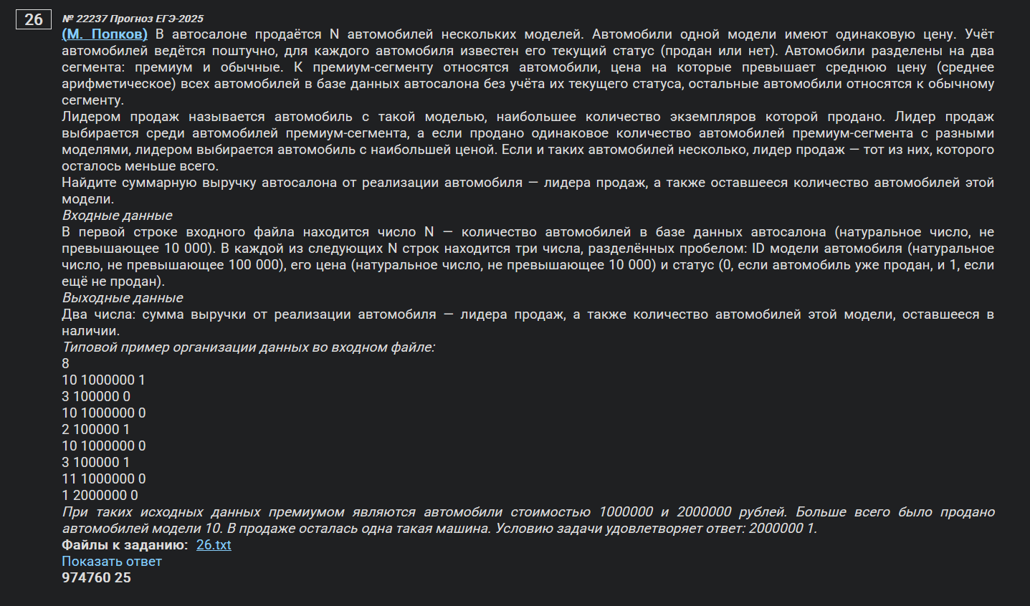
61510 | 7828 | 18 | 25 | TRUE
14357 | 7745 | 18 | 26 | TRUE
88269 | 7554 | 18 | 25 | TRUE
39996 | 7301 | 18 | 25 | TRUE
84922 | 7266 | 18 | 26 | TRUE
52636 | 8664 | 17 | 26 | TRUE
18670 | 8124 | 17 | 26 | TRUE
54471 | 8065 | 17 | 26 | TRUE
81887 | 7854 | 17 | 26 | TRUE
47074 | 7754 | 17 | 26 | TRUE
69257 | 7685 | 17 | 26 | TRUE
46520 | 7540 | 17 | 27 | TRUE
22802 | 7374 | 17 | 26 | TRUE
84021 | 8944 | 16 | 28 | TRUE
83471 | 8872 | 16 | 28 | TRUE
92262 | 8739 | 16 | 28 | TRUE
55668 | 8526 | 16 | 27 | TRUE
26800 | 8421 | 16 | 27 | TRUE
66514 | 8053 | 16 | 27 | TRUE
44190 | 7997 | 16 | 27 | TRUE
93230 | 7991 | 16 | 27 | TRUE
99262 | 7854 | 16 | 27 | TRUE
74390 | 7689 | 16 | 27 | TRUE
67171 | 7655 | 16 | 28 | TRUE
51742 | 7124 | 16 | 27 | TRUE
28388 | 8677 | 15 | 28 | TRUE
62967 | 8136 | 15 | 28 | TRUE
74330 | 8108 | 15 | 28 | TRUE
64374 | 8035 | 15 | 29 | TRUE
19740 | 7960 | 15 | 28 | TRUE
57110 | 7947 | 15 | 29 | TRUE
44043 | 7910 | 15 | 28 | TRUE
19673 | 7855 | 15 | 29 | TRUE
64808 | 7643 | 15 | 28 | TRUE
52539 | 7558 | 15 | 28 | TRUE
22171 | 7414 | 15 | 28 | TRUE
29060 | 7339 | 15 | 29 | TRUE
76659 | 7258 | 15 | 28 | TRUE
29938 | 7114 | 15 | 28 | TRUE
67132 | 7093 | 15 | 28 | TRUE
44576 | 8978 | 14 | 29 | TRUE
85902 | 8968 | 14 | 29 | TRUE
62200 | 8938 | 14 | 29 | TRUE
86501 | 8708 | 14 | 30 | TRUE
73842 | 8611 | 14 | 29 | TRUE
65488 | 8491 | 14 | 29 | TRUE
50052 | 8448 | 14 | 29 | TRUE
38195 | 8434 | 14 | 29 | TRUE
30931 | 7791 | 14 | 29 | TRUE
31201 | 7783 | 14 | 29 | TRUE
53949 | 8856 | 13 | 31 | TRUE
59760 | 8800 | 13 | 30 | TRUE
79156 | 8620 | 13 | 30 | TRUE
59081 | 8574 | 13 | 31 | TRUE
38480 | 8432 | 13 | 30 | TRUE
18800 | 8344 | 13 | 30 | TRUE
76304 | 8304 | 13 | 30 | TRUE
56299 | 8224 | 13 | 30 | TRUE
15272 | 8021 | 13 | 30 | TRUE
74784 | 7714 | 13 | 30 | TRUE
68674 | 7682 | 13 | 31 | TRUE
13156 | 7594 | 13 | 30 | TRUE
39893 | 7230 | 13 | 31 | TRUE
77036 | 7190 | 13 | 31 | TRUE
83162 | 7032 | 13 | 31 | TRUE
54422 | 8789 | 12 | 31 | TRUE
49873 | 8759 | 12 | 32 | TRUE
78245 | 8642 | 12 | 31 | TRUE
84146 | 8594 | 12 | 32 | TRUE
56384 | 8400 | 12 | 31 | TRUE
33770 | 8398 | 12 | 32 | TRUE
66207 | 8231 | 12 | 31 | TRUE
22081 | 7594 | 12 | 32 | TRUE
77500 | 7206 | 12 | 32 | TRUE
84188 | 8758 | 11 | 32 | TRUE
21297 | 8486 | 11 | 32 | TRUE
73858 | 8286 | 11 | 33 | TRUE
68872 | 8223 | 11 | 32 | TRUE
72478 | 8179 | 11 | 32 | TRUE
25464 | 8169 | 11 | 33 | TRUE
95948 | 8084 | 11 | 32 | TRUE
13743 | 8037 | 11 | 32 | TRUE
80359 | 7601 | 11 | 33 | TRUE
61475 | 7370 | 11 | 32 | TRUE
33792 | 7279 | 11 | 33 | TRUE
57572 | 7277 | 11 | 32 | TRUE
23505 | 8987 | 10 | 33 | TRUE
68069 | 8962 | 10 | 33 | TRUE
39223 | 8816 | 10 | 34 | TRUE
89670 | 8349 | 10 | 34 | TRUE
24483 | 7900 | 10 | 33 | TRUE
98348 | 7822 | 10 | 34 | TRUE
65153 | 7395 | 10 | 33 | TRUE
27090 | 7035 | 10 | 33 | TRUE
70145 | 8412 | 9 | 35 | TRUE
42796 | 8064 | 9 | 34 | TRUE
78962 | 7368 | 9 | 34 | TRUE
57712 | 7212 | 9 | 34 | TRUE
17243 | 7176 | 9 | 34 | TRUE
40016 | 7096 | 9 | 35 | TRUE
21441 | 8757 | 8 | 35 | TRUE
84105 | 7341 | 8 | 35 | TRUE
17519 | 8844 | 7 | 36 | TRUE
27716 | 7031 | 7 | 37 | TRUE
80666 | 8555 | 6 | 37 | TRUE
38111 | 7068 | 4 | 40 | TRUE
13945 | 6389 | 20 | 23 | FALSE
25765 | 6056 | 20 | 23 | FALSE
58349 | 6735 | 18 | 26 | FALSE
57190 | 6665 | 18 | 26 | FALSE
34488 | 6542 | 18 | 26 | FALSE
91169 | 6462 | 18 | 26 | FALSE
15720 | 5623 | 18 | 25 | FALSE
43849 | 5138 | 18 | 25 | FALSE
27391 | 5054 | 18 | 26 | FALSE
94855 | 6954 | 17 | 26 | FALSE
84099 | 6873 | 17 | 26 | FALSE
90911 | 6628 | 17 | 27 | FALSE
50095 | 6009 | 17 | 26 | FALSE
75137 | 5939 | 17 | 26 | FALSE
86739 | 5591 | 17 | 26 | FALSE
93818 | 5452 | 17 | 26 | FALSE
70545 | 5133 | 17 | 26 | FALSE
65125 | 7016 | 16 | 28 | FALSE
66601 | 6742 | 16 | 27 | FALSE
83145 | 6636 | 16 | 27 | FALSE
81427 | 5986 | 16 | 27 | FALSE
55448 | 5750 | 16 | 28 | FALSE
37454 | 5671 | 16 | 28 | FALSE
65610 | 5668 | 16 | 27 | FALSE
88868 | 5642 | 16 | 27 | FALSE
65484 | 5413 | 16 | 27 | FALSE
11405 | 6741 | 15 | 29 | FALSE
23176 | 6715 | 15 | 28 | FALSE
46758 | 6618 | 15 | 28 | FALSE
28358 | 6399 | 15 | 28 | FALSE
73542 | 6206 | 15 | 29 | FALSE
96968 | 6145 | 15 | 28 | FALSE
32705 | 5969 | 15 | 28 | FALSE
63064 | 5783 | 15 | 28 | FALSE
60724 | 5751 | 15 | 28 | FALSE
99316 | 5721 | 15 | 28 | FALSE
93008 | 5711 | 15 | 28 | FALSE
12671 | 5571 | 15 | 28 | FALSE
48538 | 5521 | 15 | 28 | FALSE
12706 | 5483 | 15 | 28 | FALSE
92274 | 6995 | 14 | 29 | FALSE
13808 | 6674 | 14 | 30 | FALSE
29814 | 6594 | 14 | 29 | FALSE
36650 | 6384 | 14 | 29 | FALSE
32423 | 6340 | 14 | 30 | FALSE
47238 | 6305 | 14 | 29 | FALSE
55041 | 6295 | 14 | 30 | FALSE
85751 | 6207 | 14 | 29 | FALSE
23350 | 6048 | 14 | 29 | FALSE
34180 | 5973 | 14 | 29 | FALSE
49603 | 5910 | 14 | 29 | FALSE
38673 | 5764 | 14 | 29 | FALSE
82153 | 5753 | 14 | 29 | FALSE
52649 | 5121 | 14 | 30 | FALSE
23635 | 6723 | 13 | 31 | FALSE
94106 | 6707 | 13 | 30 | FALSE
56408 | 6510 | 13 | 30 | FALSE
53597 | 6377 | 13 | 31 | FALSE
91539 | 5995 | 13 | 30 | FALSE
39749 | 5796 | 13 | 30 | FALSE
64566 | 5792 | 13 | 30 | FALSE
15972 | 5652 | 13 | 31 | FALSE
20580 | 5531 | 13 | 31 | FALSE
13289 | 5530 | 13 | 30 | FALSE
54965 | 5406 | 13 | 30 | FALSE
80577 | 6998 | 12 | 31 | FALSE
73584 | 6966 | 12 | 31 | FALSE
77213 | 6962 | 12 | 31 | FALSE
17068 | 6551 | 12 | 31 | FALSE
33957 | 6477 | 12 | 31 | FALSE
70937 | 6312 | 12 | 31 | FALSE
67358 | 6301 | 12 | 31 | FALSE
47260 | 5836 | 12 | 31 | FALSE
21525 | 5734 | 12 | 31 | FALSE
35295 | 5177 | 12 | 31 | FALSE
90222 | 5115 | 12 | 31 | FALSE
15708 | 6432 | 11 | 33 | FALSE
94888 | 6100 | 11 | 33 | FALSE
50958 | 6091 | 11 | 32 | FALSE
81475 | 6040 | 11 | 32 | FALSE
77697 | 5757 | 11 | 32 | FALSE
52182 | 5537 | 11 | 32 | FALSE
34202 | 5187 | 11 | 33 | FALSE
24963 | 5054 | 11 | 32 | FALSE
69375 | 6988 | 10 | 33 | FALSE
50109 | 6924 | 10 | 34 | FALSE
52679 | 6885 | 10 | 33 | FALSE
67043 | 6667 | 10 | 33 | FALSE
69976 | 6561 | 10 | 33 | FALSE
89532 | 6369 | 10 | 33 | FALSE
22194 | 6194 | 10 | 33 | FALSE
39671 | 6190 | 10 | 34 | FALSE
27021 | 6039 | 10 | 34 | FALSE
87189 | 6006 | 10 | 34 | FALSE
78418 | 5928 | 10 | 33 | FALSE
75406 | 5911 | 10 | 33 | FALSE
90683 | 5892 | 10 | 33 | FALSE
25308 | 5816 | 10 | 33 | FALSE
85029 | 5755 | 10 | 33 | FALSE
82821 | 5535 | 10 | 34 | FALSE
61657 | 5292 | 10 | 33 | FALSE
75889 | 6607 | 9 | 34 | FALSE
60739 | 6415 | 9 | 34 | FALSE
53181 | 6348 | 9 | 34 | FALSE
14665 | 6858 | 8 | 35 | FALSE
46105 | 6776 | 8 | 35 | FALSE
81724 | 5921 | 8 | 36 | FALSE
56542 | 5713 | 8 | 36 | FALSE
25455 | 5666 | 8 | 36 | FALSE
14287 | 5432 | 8 | 35 | FALSE
97918 | 6122 | 7 | 36 | FALSE
78844 | 5879 | 7 | 36 | FALSE
11266 | 5296 | 7 | 36 | FALSE
40298 | 5801 | 6 | 37 | FALSE
79822 | 5078 | 6 | 37 | FALSE
46374 | 6401 | 2 | 6 | FALSE

